Sheet1
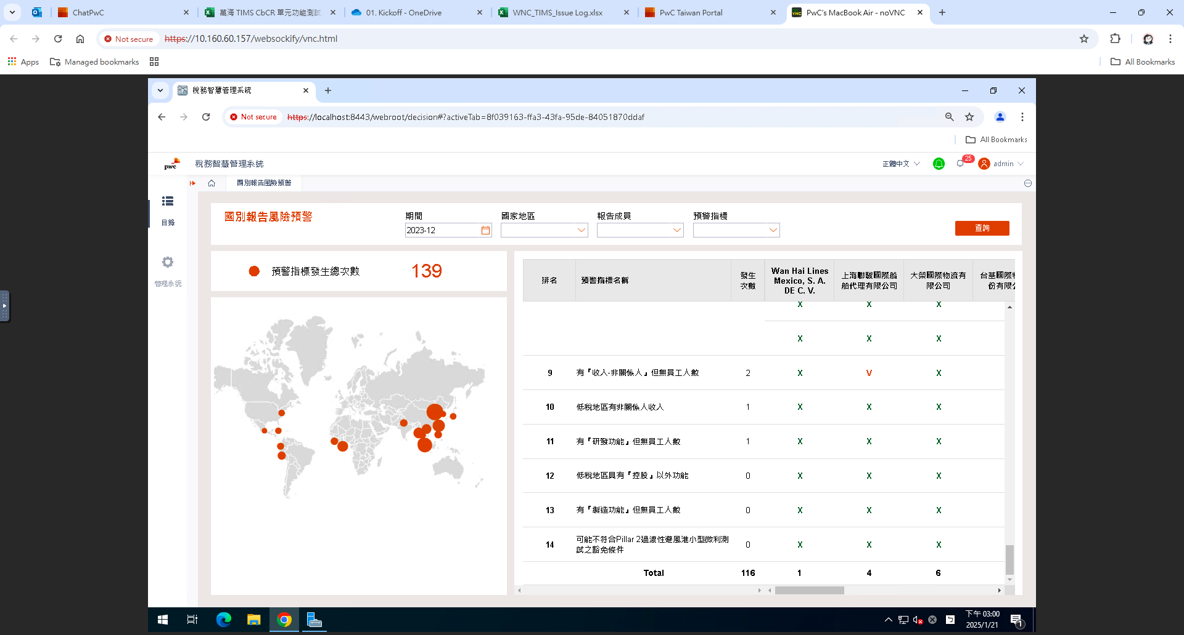
編號 | 圖片 | 問題描述
圖1 |  | ◆期間篩選2023-12
 |  | 1.右表報告成員未完整顯示
 |  | 目前僅顯示報告成員中文名稱之11家公司，請改以報告成員英文名稱作為下拉式選單共31家
 |  | 2.右表發生次數與左邊卡片次數不同

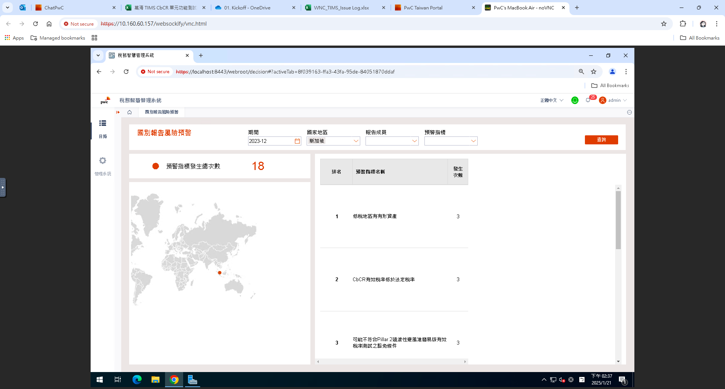
圖2 |  | ◆國家地區篩選新加坡
 |  | 右表報告成員顯示不正確，應有
 |  | 1.Bravely International Pte Ltd
 |  | 2.Wan Hai International Pte Ltd
 |  | 3.Wan Hai Lines (Singapore) Pte Ltd

 |  | 待圖一修改完畢再複測

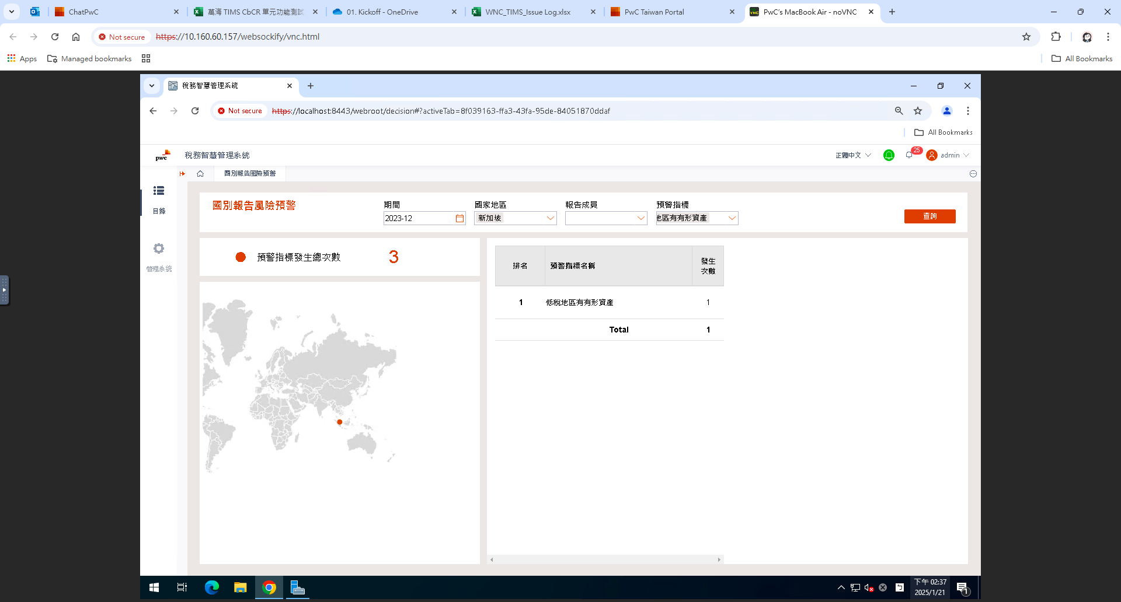
圖3 |  | ◆國家地區篩選新加坡，預警指標篩選低稅地區有有形資產
 |  | 右表報告成員顯示不正確，應有
 |  | 1.Bravely International Pte Ltd
 |  | 2.Wan Hai International Pte Ltd
 |  | 3.Wan Hai Lines (Singapore) Pte Ltd

 |  | 右表發生次數不正確，合計數應為3次

 |  | 待圖一修改完畢再複測

排序問題修正
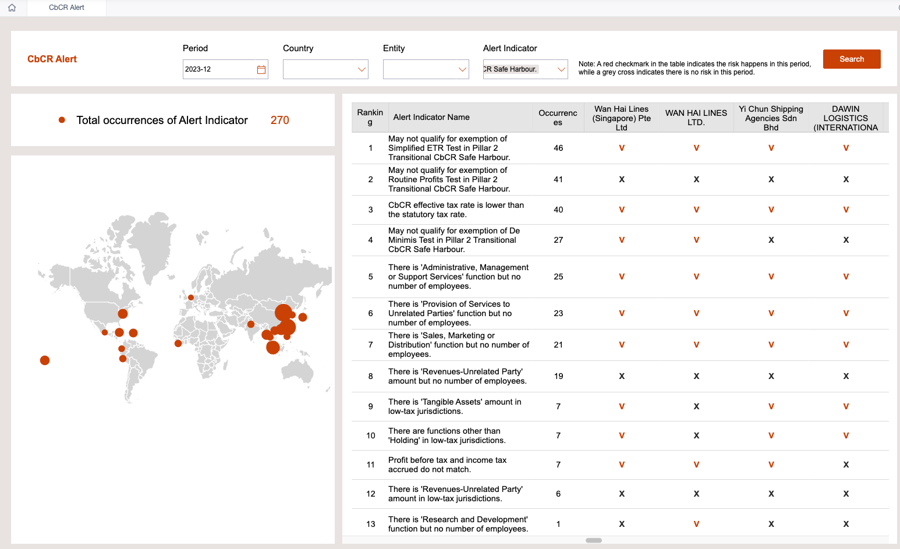

依照規則，目前由指標發生次數大小先行排序，而後公司也照著發生次數由左至右將續排序

可能不符合Pillar 2過渡性避風港小型微利測試之豁免條件問
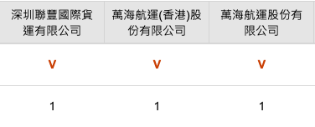
PwC數據範例顯示結果 | Fanruan 測試結果 | 正解 | 中文主體名稱 | 英文主體名稱 | col_p2_income | col_p2_pre_tax_income | Description
1 | V | 1 | 深圳聯豐國際貨運有限公司 | SHENZHEN UNIWIN INTERNATIONAL LOGISTICS LTD. | 375,836,588.00 | 58,497,159.00 |  | V | X
0 | X | 0 | 廣州萬海資訊科技有限公司 | GUANGZHOU WAN HAI INFORMATION TECHNOLOGY LTD. | 93,300,870.00 | (2,093,103.00) | 以匯率35塊來說皆小於350000000 OR 35000000
1 | V | 1 | 上海聯駿國際船舶代理有限公司 | CLIPPER INTERNATIONAL SHIPPING AGENCY LTD. | 601,752,713.00 | 25,482,768.00
1 | X | 0 | 勁海物流(上海)有限公司 | BLUE OCEAN LOGISTICS (SHANGHAI) LTD | 339,113,169.00 | 4,684,162.00 | 以匯率35塊來說皆小於350000000 OR 35000000
1 | X | 0 | 深圳勇春國際船舶管理有限公司 | Shenzhen Yong Chun International Shipping Management Co., Ltd. | 81,817,044.00 | 3,987,744.00 | 以匯率35塊來說皆小於350000000 OR 35000000
1 | X | 0 |  | WANHAI LINES ECUADOR S.A. | 168,618,604.00 | 34,619,930.00 | 以匯率35塊來說皆小於350000000 OR 35000000
0 | X | 0 | 大榮國際物流有限公司 | DAWIN LOGISTICS (INTERNATIONAL) LIMITED | 91,211,602.00 | — | 以匯率35塊來說皆小於350000000 OR 35000000
1 | V | 1 | 萬海航運(香港)股份有限公司 | Wan Hai Lines (H.K.) Limited | 1,033,683,536.00 | 175,139,525.00
0 | V | 1 |  | Wan Hai Lines (India) Pvt. Ltd. | 176,848,928.00 | 63,731,127.00
0 | X | 0 |  | WH Corporation | 57,464,869.00 | 190,093.00 | 以匯率35塊來說皆小於350000000 OR 35000000
0 | X | 0 |  | Wan Hai Lines (Korea) Ltd. | 85,737,789.00 | (8,881,126.00) | 以匯率35塊來說皆小於350000000 OR 35000000
0 | X | 0 |  | Yi Chun Shipping Agencies Sdn Bhd | 99,560,357.00 | (4,103,739.00) | 以匯率35塊來說皆小於350000000 OR 35000000
1 | X | 0 |  | Wan Hai Lines (M) Sdn Bhd | 141,033,323.00 | 15,855,587.00 | 以匯率35塊來說皆小於350000000 OR 35000000
0 | X | 0 |  | BRAVELY (MYANMAR) TRANSPORT AND LOGISTICS COMPANY LIMITED | 6,608,528.00 | 3,701,715.00 | 以匯率35塊來說皆小於350000000 OR 35000000
0 | X | 0 |  | WAN HAI SHIPPING LIMITED | — | (57,104.00) | 以匯率35塊來說皆小於350000000 OR 35000000
0 | X | 0 |  | WAN HAI LINES (PHILS.), INC. | 59,196,304.00 | (3,176,323.00) | 以匯率35塊來說皆小於350000000 OR 35000000
0 | X | 0 |  | Bravely International Pte Ltd | — | (4,952,380.00) | 以匯率35塊來說皆小於350000000 OR 35000000
1 | V | 1 |  | Wan Hai Lines (Singapore) Pte Ltd | 58,835,350,831.00 | (9,271,277,316.00)
1 | V | 1 |  | Wan Hai International Pte Ltd | 241,887,631.00 | 43,617,230.00
1 | X | 0 |  | Infinite Marine Investment Co., Ltd. | — | (37,424.00) | 以匯率35塊來說皆小於350000000 OR 35000000
1 | X | 0 |  | WAN HAI LINES (THAILAND) LTD | 99,271,422.00 | (1,545,558.00) | 以匯率35塊來說皆小於350000000 OR 35000000
1 | X | 0 | 台基國際物流股份有限公司 | TK LOGISTICS INTERNATIONAL CO., LTD. | 249,564,294.00 | 16,023,474.00 | 以匯率35塊來說皆小於350000000 OR 35000000
1 | X | 0 | 寶昇船務代理股份有限公司 | BAO SHENG SHIPPING AGENCY CO., LTD. | 66,833,366.00 | 8,810,533.00 | 以匯率35塊來說皆小於350000000 OR 35000000
1 | V | 1 | 萬海航運股份有限公司 | WAN HAI LINES LTD. | 65,193,704,393.00 | (3,178,473,848.00)
1 | X | 0 |  | WAN HAI LINES (ARIZONA) LLC | 33,762,708.00 | 9,839,840.00 | 以匯率35塊來說皆小於350000000 OR 35000000
1 | X | 0 |  | WAN HAI LINES (USA) LTD | 324,488,272.00 | 24,171,284.00 | 以匯率35塊來說皆小於350000000 OR 35000000
1 | X | 0 |  | WAN HAI (VIETNAM) LTD. | 121,807,479.00 | 8,725,465.00 | 以匯率35塊來說皆小於350000000 OR 35000000
1 | V | 1 |  | HE CHUN LOGISTICS COMPANY LIMITED | 125,986,353.00 | 62,943,441.00
1 | X | 0 |  | WAN HAI LINES PERU S.A.C. |  |  | 以匯率35塊來說皆小於350000000 OR 35000000
1 | V | 1 |  | WAN HAI LINES (LIBERIA) LTD. | 1,005,819,111.00 | (360,280,175.00)
1 | V | 1 | Wan Hai Lines Mexico, S. A. DE C. V. | Wan Hai Lines Mexico, S. A. DE C. V. | 293,235,960.00 | 44,338,672.00

注意事項： 先前提供的TRS_FACT_COUNTRY_REPORT 當中 各個主體皆缺少其col_p2_eur_to_twd_exch ，需要將其補上，目前帆軟環境已經先將各個主體皆補上匯率35

問題：資料結果不正確，報告成員中文名稱11家除以下兩家以外皆有風險，故發生次數應為9 (詳見數據範例) 1.廣州萬海資訊科技有限公司 2.大榮國際物流有限公司 | 説明：目前測出來將只有5家會有風險預警根據其上資料彙整（1. 深圳聯豐國際貨運有限公司 2.上海聯駿國際船舶代理有限公司 3.萬海航運(香港)股份有限公司 4.萬海航運股份有限公司 5.Wan Hai Lines Mexico, S. A. DE C. V.）

